FR.ELK.002
İL |  |  | 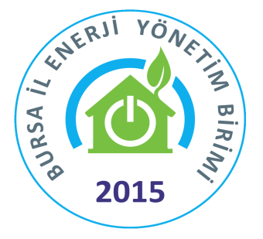 | T.C. |  |  |  |  |  |  |  |  | 
AFYONKARAHİSAR |  |  |  | MİLLİ EĞİTİM BAKANLIĞI
 |  |  |  | İnşaat ve Emlak Dairesi Başkanlığı
 |  |  |  | Enerji Tasarrufunda Etkin ve Çevreye Duyarlı Eğitim Kurumları Projesi
FR.ELK.002 |  |  | OKUL / KURUM ELEKTRİK ABONELİK ALTYAPI BİLGİ FORMU
S.N. | İLÇE | EĞİTİM BÖLGESİ | KURUM KODU | OKUL / KURUM ADI | (Hesap No Müşteri No) | ABONE NO | AYNI BİNADAKİ OKUL SAYISI | BİNADAKİ TOPLAM ÖĞRENCİ + PERSONEL SAYISI | OKUL BİNA KURULUŞ YILI | OKUL BİNA YAŞI | TOPLAM KAPALI ALAN (m2) | KOMPANZASYON PANOSU | KANTİN ELK. ABONELİĞİ | ÇEVRE AYDINLATMA
 |  |  |  |  |  |  |  |  |  |  |  | VAR / YOK | AYRI / BİRLİKTE | VAR / YOK
1
2
3
4
5
6
7
8
9
10
11
12
13
14
15
16
17
18
19
20
21
22
23
24
25
26
27
28
29
30
31
32
33
34
35
36
37
38
39
40
41
42
43
44
45
46
47
48
49
50
51
52
53
54
55
56
57
58
59
60
61
62
63
64
65
66
67
68
69
70
71
72
73
74
75
76
77
78
79
80

